PD
เลขที่ SKU : 03-200-010 วันที่ : 19/12/2023
1. ข้อมูลสินค้า |  |  |  | รูปสินค้า
ประเภท (กลุ่มหลัก) | เคมี/กาว | ประเภท (กลุ่มรอง) | น้ำมันสกัด
ชื่อภาษาไทย | น้ำมันสกัด EUROX | ชื่อภาษาอังกฤษ
รหัสสินค้า | 03-200-010 | Barcode | 8855852009846
สถานะสินค้า | A | รหัสทีมขาย
รุ่น (Model) | สกัด | ยี่ห้อ | EUROX
สีตัวสินค้า | เหลือง | สีของบรรจุภัณฑ์ | แดง - ขาว - ดำ
ทำจากวัสดุ | น้ำมัน | ประเทศผู้ผลิต | PRC
ผู้ผลิต | บริษัท ดีเอ็นพี อินเตอร์เทค จำกัด

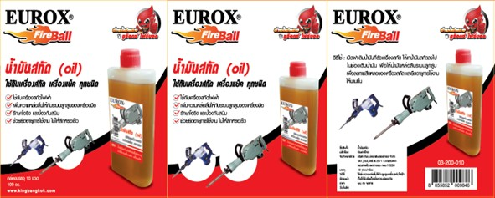
2. คุณสมบัติ |  |  |  | รูปบรรจุภัณฑ์
ขนาดบรรจุ | 100cc

3. รายละเอียดบรรจุภัณฑ์
ขนาดสินค้า (ซม.) | 5.6x2.7x12.3 (ไม่รวมบรรจุภัณฑ์) | น้ำหนักสินค้า (กก.) | 0.11 (ไม่รวมบรรจุภัณฑ์)
ขนาดกล่อง 1 (ซม.) | 12x11.5x12.5 | ขนาดบรรจุ (กล่อง) | 10 ขวด
ขนาดกล่อง 2 (ซม.)
 |  | น้ำหนักรวมสินค้า (กก.) | 1
บาร์โค้ดกล่อง | 28855852009840 | ขนาดลัง (ซม.) | xx
ขนาดบรรจุ (ลัง) |  | น้ำหนักลังรวมสินค้า (กก.)
 |  |  |  | อุปกรณ์ภายในกล่อง
4. อุปกรณ์ภายในกล่อง
- น้ำมันสกัด 100 ซีซี

5. วิธีการใช้งาน
ใช้เพิ่มความหล่อลื่นให้กับลูกสูบเครื่องสกัดไฟฟ้า

6. จุดเด่น จุดขาย ของสินค้า
- ใช้กับเครื่องสกัดไฟฟ้า - เพิ่มความหล่อลื่นให้กับระบบลูกสูบเครื่องมือ - รักษาโอริง และป้องกันสนิม - ช่วยยึดอายุการใช้งาน ไม่ให้สึกหรอเร็ว


7. การรับประกัน |  |  |  | รูปลังสินค้า
ระยะเวลารับประกัน (เดือน) | 0 ระบุ
ประเภทการรับประกัน
เงื่อนไขการรับประกัน

8. ข้อมูล สคบ.
ชื่อสินค้า | น้ำมันสกัด EUROX
ผลิตจากประเทศ | PRC
จัดจำหน่ายโดย | บริษัท คิงบางกอก อินเตอร์เทรด จำกัด
 | 541,543,545 ซอย 39/1 แขวงท่าแร้ง เขตบางเขน กรุงเทพมหานคร 10220
 | เลขประจำตัวผู้เสียภาษี: 0105545012035 สำนักงานใหญ่ | โทรศัพท์: 02-509-3850 | โทรสาร: 02-509-3856 |  |  | รูป Barcode
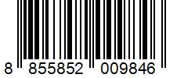
บรรจุ | 10 ขวด/กล่อง
วิธีการใช้ | ใช้เพิ่มความหล่อลื่นให้กับลูกสูบเครื่องสกัดไฟฟ้า
คำเตือน | ขณะใช้งานหรือเลิกใช้งาน ควรเก็บอุปกรณ์ให้พ้นมือเด็กเพื่อความปลอดภัย
ราคา | ระบุ ณ จุดขาย
วันที่ผลิต

9. ข้อควรระวัง
คำเตือน | ขณะใช้งานหรือเลิกใช้งาน ควรเก็บอุปกรณ์ให้พ้นมือเด็กเพื่อความปลอดภัย
ข้อแนะนำในการใช้งาน | ห้ามใช้งานผิดประเภท

